Задание 4
Задание 4 (не обязательное). Найдите на сайтах (произвольных) два дефекта, связанных с нефункциональным тестированием.

№ | Дефект, найденый при... | Описание сути дефекта | Место для скриншота
1 | ...тестировании пользовательского интерфейса (GUI-тестирование). | Заголовок: Частично отсутстствует контент (картинка и ссылка) в квадратных элеметах в основном окне справа Шаги для воспроизвелдения: 1.Перейти на страницу http://www.qip.ru/ 2. Обратить внимание на контент (картинка и ссылка) в квадратных элеметах основном окне справа. Фактический результат: Частично отсутстствует контент (картинка и ссылка) в квадратных элеметах основном окне справа. Ожидаемый результат: Элементы должны быть с содержимым или не отображаться Тестовое окружение: Браузер — Chrome, 78.0.3904.108 (Официальная сборка), (64 бит) ОС — Windows 10, 64 бит. | 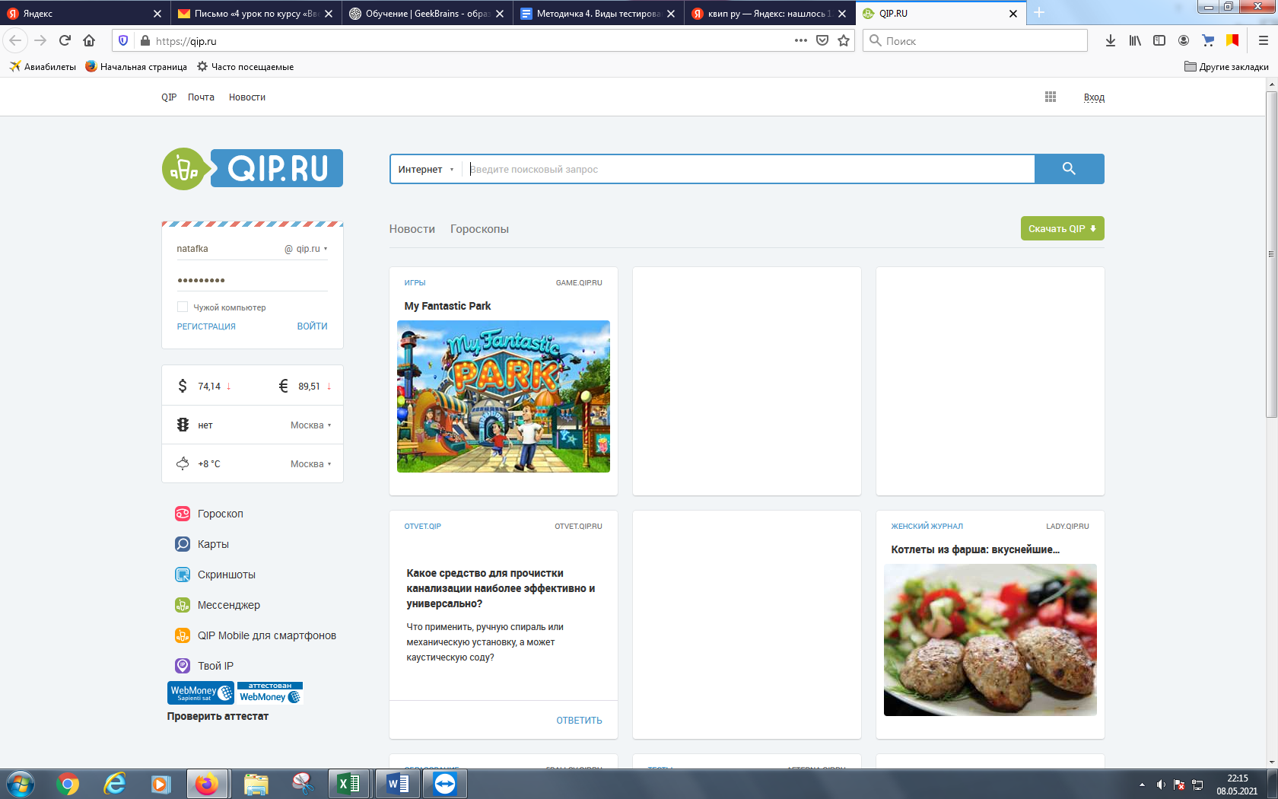
2 | ...тестировании удобства использования приложения (нефункциональное тестирование).

